상품제안서
제브라색연필 10본입세트 | 상품코드: S02504

 |  |  |  |  |  |  | 02-713-8555 | www.synergygift.co.kr
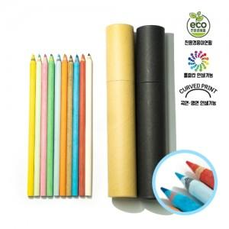

【상세/제작정보】 | <p><span style="font-size: 14pt;">※ 원통인쇄 별도문의</span></p>

【인쇄/포장옵션】 | 실크 / 원통케이스

【공급단가】 | 수량 | 100~ | 300~ | 500~ | 1,000~ | 3,000~
*VAT별도 | 단가 | 3,510원 | 3,450원 | 3,370원 | 3,240원 | 3,100원

【상품 URL】 | https://www.synergygift.co.kr:443/src/goods_detail.php?gdno=212

